Email
說明 | 1. 專案開發人員填寫需申請帳號之 Email，由服務處支援科發出邀請 2. 收到註冊信件後，連線進入 https://cloud.ibm.com/login，註冊 IBM Cloud。 詳細申請步驟請參考文件 (上海商銀_IBM Cloud Satellite_DEV_AP OCP帳號申請流程) 3. Stage 及 Prod 環境之 Email 僅能使用上海商銀行內之郵件地址進行申請。

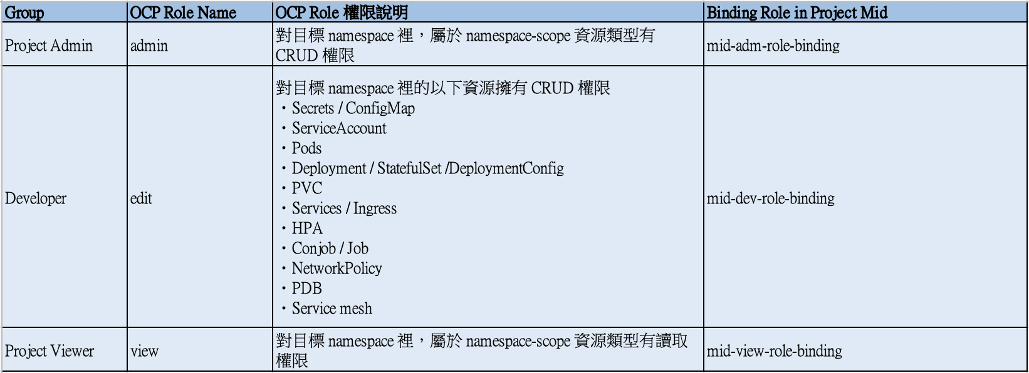
Name | Email | OCP Role Name | 申請動作 | 申請人員 | 申請日期 | 執行人員 | 生效日期
申請人名稱 | 申請人Email | Admin / Edit / View | 新增/刪除 | e.g. 嚴發儲 | e.g. 2024/11/11 | e.g. 芙霧楚 | e.g. 2024/11/11
Steven Wang | stevenw@tw.ibm.com ocpdev1@scsb.com.tw | admin | 新增 | 鄭景文 | 2024-11-28 | 李家毓 | 2024-12-06
Daniel Chang | chdaniel@tw.ibm.com ocpdev5@scsb.com.tw | admin | 新增 | 鄭景文 | 2024-11-28 | 李家毓 | 2024-12-06
Frank Fu | frankfu@ibm.com ocpdev3@scsb.com.tw | admin | 新增 | 鄭景文 | 2024-11-28 | 李家毓 | 2024-12-06
Spencer Chen | spencer.chen1@ibm.com ocpdev4@scsb.com.tw | admin | 新增 | 鄭景文 | 2024-11-28 | 李家毓 | 2024-12-06
Simon Lee | simonlee@tw.ibm.com ocpdev2@scsb.com.tw | admin | 新增 | 鄭景文 | 2024-11-28 | 李家毓 | 2024-12-06
Joyce Chang | cjoycetw@tw.ibm.com ocpdev6@scsb.com.tw | admin | 新增 | 鄭景文 | 2024-11-28 | 李家毓 | 2024-12-06
Andrew Fu | andrew.fu@ibm.com ocpdev7@scsb.com.tw | edit | 新增 | 鄭景文 | 2024-11-28 | 李家毓 | 2024-12-06
Fiona Chan | Fiona.Chan@ibm.com | edit | 新增 | 鄭景文 | 2024-11-28 | 李家毓 | 2024-12-06
Adrian Li | Adrian.Li@ibm.com | edit | 新增 | 鄭景文 | 2024-11-28 | 李家毓 | 2024-12-06
Albert CC Chang | Albert.CC.Chang@ibm.com | edit | 新增 | 鄭景文 | 2024-11-28 | 李家毓 | 2024-12-06
Brandon Wang | brandon.wang@ibm.com | edit | 新增 | 鄭景文 | 2024-11-28 | 李家毓 | 2024-12-06
Lawrence Chen | lawrence.chen@ibm.com | edit | 新增 | 鄭景文 | 2024-11-28 | 李家毓 | 2024-12-06
Jacky Wu | wujacky@tw.ibm.com | edit | 新增 | 鄭景文 | 2024-11-28 | 李家毓 | 2024-12-06
Paxton Lin | paxton.lin@ibm.com | edit | 新增 | 鄭景文 | 2024-11-28 | 李家毓 | 2024-12-06

